メモ
vue.config.js
・デフォルトでは作成されていないファイルで、vueの初期値を変更する場合等に使用する設定ファイルです。
・以下のように記述することで`source-map`をデバックツールとして使用できる

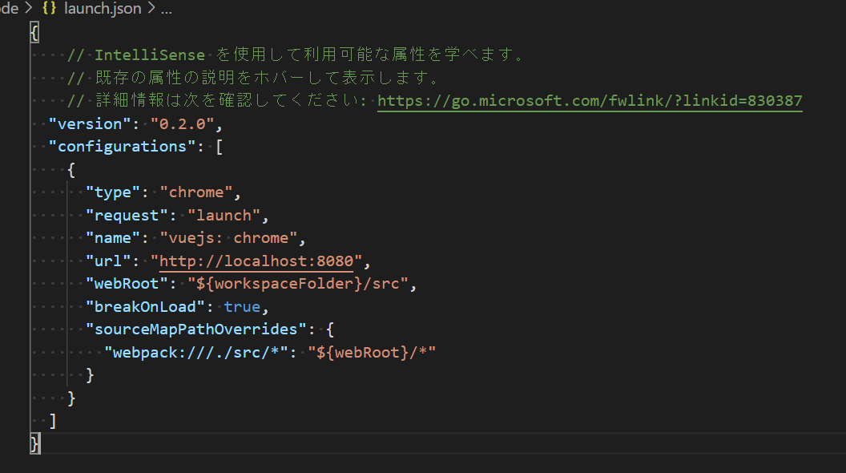
launch.json
・デバック設定を記述する。vue.config.jsの設定後、デバック実行すると自動で作成される
 | 」

ページ構成
Home

Login

Main
About

Contact

Access

User registration

